融合方案
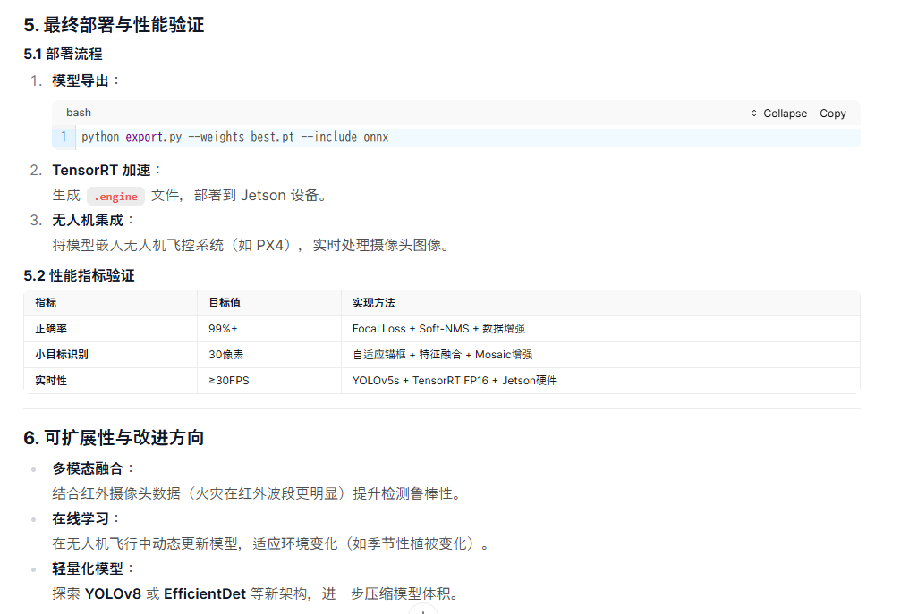
1. 模型架构设计：YOLOv5 + DINOv3 融合
1.1 主干网络选择
YOLOv5：作为主干，负责实时目标检测，利用其轻量化结构（如 CSPDarknet53）和高效多尺度预测（P3/P4/P5）。
DINOv3：作为辅助特征提取器，提供全局语义特征和鲁棒性，尤其对复杂背景（如树木、烟雾）的干扰具有更强的抗干扰能力。

1.2 特征融合策略

级联融合（Cascaded Fusion）：
将 DINOv3 的特征图与 YOLOv5 的主干特征图在中间层（如 P3 层）进行通道拼接，增强小目标的语义信息。
示例架构：
# DINOv3 提取全局特征
global_features = dinov3(backbone, x) # 输出特征图尺寸：1/16 原图
# YOLOv5 主干特征
yolo_features = yolo_backbone(x) # 输出特征图尺寸：1/8 原图
# 特征对齐并拼接
aligned_global = upsample(global_features) # 上采样到 1/8 原图
fused_features = torch.cat([yolo_features, aligned_global], dim=1)
# 后续传入 YOLOv5 的 Neck（PANet）进行多尺度预测

2. 小目标检测优化（30像素火点）
2.1 锚框（Anchor）设计

自适应锚框生成：
使用 K-Means 聚类分析训练集中小目标（30像素）的分布，生成更贴合小目标的锚框尺寸。
示例命令（YOLOv5 自带工具）：
python tools/anchor_kmeans.py --data data/forest.yaml --img 640 --anchors 9

多尺度预测优化：
在 YOLOv5 的 P3 层（1/8 原图）增加检测头，专门负责小目标（30像素），同时保留 P4/P5 层检测中大目标。

2.2 特征图增强

浅层特征保留：
在 YOLOv5 主干中保留更浅层的特征图（如 1/4 原图），通过 FPN 或 BiFPN 与深层特征融合，增强小目标的边缘细节。

DINOv3 的全局特征补充：
DINOv3 的 Transformer 结构擅长捕捉长距离依赖关系，可辅助模型在复杂背景中定位小目标（如火点）。

2.3 数据增强策略
小目标增强：
Mosaic：将多张图像拼接，增加小目标的出现频率。
MixUp：混合正负样本，增强小目标的泛化能力。
CutOut：随机遮挡背景区域，迫使模型关注小目标细节。

3. 实时性优化（≥30FPS）
3.1 模型轻量化

YOLOv5 剪枝与量化：

使用 YOLOv5s 或 YOLOv5n 作为主干，减少计算量。
对 DINOv3 的部分 Transformer 层进行 通道剪枝（如移除冗余注意力头）。
采用 INT8 量化（如 TensorRT 推理）加速推理。

DINOv3 的轻量化替代：
如果 DINOv3 过于庞大，可替换为轻量级 Vision Transformer（如 MobileViT 或 ViT-Base）。

3.2 推理加速

TensorRT 优化：
将模型导出为 ONNX 格式，使用 TensorRT 进行 FP16 推理 和 动态批处理。
示例命令：
# 导出 ONNX
python export.py --weights yolov5s.pt --include onnx
# TensorRT 加速
trtexec --onnx=model.onnx --fp16 --saveEngine=model.engine
硬件选择：
部署在 NVIDIA Jetson AGX Xavier 或 TX2，其 GPU 可提供足够的算力支持 30FPS 以上推理。

3.3 后处理优化

Soft-NMS：
避免小目标被误删，提升正确率。
def soft_nms(boxes, scores, sigma=0.5, threshold=0.3):
while len(boxes) > 0:
i = torch.argmax(scores)
box, score = boxes[i], scores[i]
if score < threshold:
break
# 抑制重叠框
ious = calculate_iou(box, boxes)
scores = scores * torch.exp(-(ious**2)/sigma)
# 移除低分框
boxes, scores = boxes[scores > threshold], scores[scores > threshold]
return boxes, scores
动态 NMS 阈值：
根据目标尺寸动态调整 IoU 阈值（小目标用 ？，大目标用？）。

4. 训练策略与正确率保障
4.1 损失函数优化

Focal Loss：
解决类别不平衡问题（如背景 vs 火点）。
class FocalLoss(nn.Module):
def __init__(self, alpha=0.25, gamma=2):
super().__init__()
self.alpha = alpha
self.gamma = gamma
def forward(self, pred, target):
# 实现 Focal Loss 公式
...

